FORMATO
PROCESO
FORMATO
PLANEACIÓN
MAPA DE RIESGOS DE CORRUPCIÓN
CÓDIGO
VERSIÓN
PÁGINA
VIGENTE DESDE
E-PLA-FT-020
03
1 DE 1
30/01/2018

FECHA DE ACTUALIZACIÓN: |  | DD/MM/AAAA |  |  |  |  |  |  |  | ACCIÓN: (Marcar con "X") |  |  | FORMULACIÓN |  | SEGUIMIENTO 1 | X | SEGUIMIENTO 2 |  | SEGUIMIENTO 3
IDENTIFICACIÓN DEL RIESGO |  |  |  |  | VALORACIÓN DEL RIESGO |  |  |  |  |  |  |  |  |  | ACCIONES ASOCIADAS AL CONTROL |  |  |  | MONITOREO Y REVISIÓN
PROCESO/ OBJETIVO | ÁREA* | CAUSA | RIESGO | CONSECUENCIAS | ANÁLISIS DEL RIESGO |  |  | CONTROL | EVALUACIÓN DEL RIESGO
 |  |  |  |  | RIESGO INHERENTE |  |  |  | CONTROLES | SÍ/NO | AFECTA | RIESGO RESIDUAL
 |  |  |  |  | PROBABILIDAD | IMPACTO Aplicar Encuesta | ZONA DE RIESGO |  |  |  |  | PROBABILIDAD | IMPACTO | ZONA DE RIESGO | ACCIONES DE CONTINGENCIA | PERIODO DE EJECUCIÒN | ACCIONES | REGISTRO | FECHA | ACCIÓN(ES) | RESPONSABLE | INDICADOR
Evaluar y hacer seguimiento al Sistema Integrado de Gestión de la Entidad en cuanto a las políticas, acciones, métodos, procedimientos y mecanismos de prevención, control, evaluación y de mejoramiento continuo de la gestión. | OFICINA DE CONTROL INTERNO | Intereses particulares sobre intereses generales. | Inobservancia de los Principios Éticos en el desarrollo de las Auditorías Internas: Independencia, Objetividad e Imparcialidad de las partes involucradas. | Decisiones y acciones equivocadas y extemporáneas Bajo nivel de objetividad en los Informes de Auditorías realizados. Impacto negativo en la imagen y credibilidad de la Oficina de Control Interno | (3) POSIBLE | (10) MAYOR | 30 | Rotacion del rol de los auditores Solicitud de la informacion en cumplimiento al marco normativo, a las politicas y al SIG de la entidad Revision y aprobacion por parte del Jefe de la Oficina de Control Interno en la informacion emitida y solicitada por el equipo. | ¿Existen manuales, instructivos o procedimientos para el manejo del control? | SÍ | PROBABILIDAD | (1) RARA VEZ | (10) MAYOR | 10 | 1. Informar al Jefe de la Oficina de Control Interno sobre la inobsevancia de los principios éticos por el auditor o equipo auditor. | PRIMER TRIMESTRE VIGENCIA 2018 TODA LA VIGENCIA 2018 | 1. Reglamentar la conformación y funcionamiento del Comité Institucional de Coordinación de Control Interno 1.1 Elaborar para aprobación del Cté el Código de Ética del Auditor Interno y el Estatuto de Auditoría. 1.2 Modificar el procedimiento E-AUD-PR-001 de Auditorías Internas 2.Solicitar la infomación para el desarrollo de las auditorías a través de memorando o mediante correo electrónico asignado a la Oficina | Modificar el procedimiento E-AUD-PR-001 Auditorias Internas estableciendo la revision y aprobacion del jefe de la Oficina de Control Interno en la información emitida y solicitada por el equipo La informacion solicitada debe atender a los requerimientos del marco normativo, a las politicas y al SIG de la entidad | 30/03/2018 2018 | 1. En correos del 7 y 9 de marzo de 2018 se solicitó a la Oficina Asesora Jurídica acto administrativo para la conformación del Cté de Coordinación de Control Interno. ** En correo del 24 de abril, se proyetó a la OAJ para su revisión, el borrador de Resolución que rrglamenta el Comité. ***. EL 11 de mayo se expidió la Resolución 191 que conforma y reglamenta el Cté Institucional de Coordinación de Control Interno 1.1 Se cuenta con los borradores del Código de Ética del Auditor, Estatuto de Auditoría y Carta de Representación Auditoría, que serán sometidos a aprobación del Cté. Para cada una de las auditorías efectuadas en la presente vigencia, se ha solicitado la información requerida mediante memorando o correo de la Oficina | Jefe de Oficina de Control Interno | Procedimiento E-AUD-PR-001 modificado. Valor: 0
 |  |  |  |  |  |  |  |  | ¿Está(n) definido(s) el(los) responsable(s) de la ejecución del control y del seguimiento? | SÍ
 |  |  |  |  |  |  | ALTA |  | ¿El control es automático? | NO |  |  |  | BAJA
 |  |  |  |  |  |  |  |  | ¿El control es manual? | SÍ
 |  |  |  |  |  |  |  |  | ¿La frecuencia de ejecución del control y seguimiento es adecuada? | SÍ
 |  |  |  |  |  |  |  |  | ¿Se cuenta con evidencias de la ejecución y seguimiento del control? | SÍ
 |  |  |  |  |  |  |  |  | ¿En el tiempo que lleva la herramienta ha demostrado ser efectiva? | SÍ
 |  | Tráfico de influencia en la obtención y manipulación de la información. | Uso indebido | Los informes no hacen aportes significativos a la mejora de los procesos ni representan insumo a la efectiva toma de decisiones Fraude | (3) POSIBLE | (20) CATASTROFICO | 60 | Revision y aprobacion por parte del Jefe de la Oficina de Control Interno en la informacion emitida y solicitada por el equipo. | ¿Existen manuales, instructivos o procedimientos para el manejo del control? | SÍ | PROBABILIDAD | (1) RARA VEZ | (20) CATASTROFICO | 20 | 1. Informar al Jefe de la Oficina de Control Interno sobre el inadecuado uso de la información por parte del auditor o equipo auditor. | PRIMER TRIMESTRE VIGENCIA 2018 | 1. Reglamentar la conformación y funcionameitno del Comité Institucional de Coordinación de Control Interno 2. Elaborar para aprobación del Cté Institucional de Coordinación de Control Interno el Código de Ética del Auditor Interno y el Estatuto de Auditoría. 3. Adaptar el procedimiento E-AUD-PR-001 de Auditorías Internas | Modificar el procedimiento E-AUD-PR-001 Auditorias Internas estableciendo la revision y aprobacion del jefe de la Oficina de Control Interno en la informacion emitida y solicitada por el equipo | 2018-03-30 | 1. En correos del 7 y 9 de marzo de 2018 se solicitó a la Oficina Asesora Jurídica acto administrativo para la conformación del Cté de Coordinación de Control Interno. ** En correo del 24 de abril, se proyetó a la OAJ para su revisión, el borrador de Resolución que rrglamenta el Comité. ***. EL 11 de mayo se expidió la Resolución 191 que conforma y reglamenta el Cté Institucional de Coordinación de Control Interno 1.1 Se cuenta con los borradores del Código de Ética del Auditor, Estatuto de Auditoría y Carta de Representación Auditoría, que serán sometidos a aprobación del Cté. | Jefe de Oficina de Control Interno | Procedimiento E-AUD-PR-001 modificado. Valor: 0
 |  |  |  |  |  |  |  |  | ¿Está(n) definido(s) el(los) responsable(s) de la ejecución del control y del seguimiento? | SÍ
 |  |  |  |  |  |  | EXTREMA |  | ¿El control es automático? | NO |  |  |  | MODERADA
 |  |  |  |  |  |  |  |  | ¿El control es manual? | SÍ
 |  |  |  |  |  |  |  |  | ¿La frecuencia de ejecución del control y seguimiento es adecuada? | SÍ
 |  |  |  |  |  |  |  |  | ¿Se cuenta con evidencias de la ejecución y seguimiento del control? | SÍ
 |  |  |  |  |  |  |  |  | ¿En el tiempo que lleva la herramienta ha demostrado ser efectiva? | SÍ
* El campo "Área" solo aplica al interior del IDIPRON para entender el objetivo del área donde se genera el riesgo y el alcance del mismo
CONTROL DE CAMBIOS
DESCRIPCIÓN DE CAMBIOS |  |  |  |  |  |  |  |  |  |  |  |  |  |  |  |  | FECHA (DIA/MES/AÑO) |  |  | ELABORÓ

REVISION Y APROBACIÓN
ELABORÓ |  |  |  |  | REVISÓ |  |  |  |  | APROBACIÓN LÍDER DEL PROCESO |  |  |  |  |  |  |  | APOYO OFICINA DE CONTROL INTERNO
NOMBRE: | JENNYFER ALVAREZ PULIDO |  |  |  | NOMBRE: | LUIS ORLANDO BARRERA |  |  |  | NOMBRE: |  | LUIS ORLANDO BARRERA |  |  |  |  |  | NOMBRE:
CARGO: | CONTRATISTA |  |  |  | CARGO: | JEFE OFICINA DE CONTROL INTERNO |  |  |  | CARGO: |  | JEFE OFICINA DE CONTROL INTERNO |  |  |  |  |  | CARGO:

INSTRUCTIVO DE DILIGENCIAMIENTO
INSTRUCCIONES DE DILIGENCIAMIENTO
Para el diligenciamiento de este instrumento tenga en cuenta: La formulación se realiza 1 vez al año con el apoyo de la Oficina Asesora de Planeación Los seguimientos (A ser públicados con corte a las fechas 30 de abril, 31 de agosto y 31 de diciembre de cada año) será efectuado por la Oficina de Control Interno.
FECHA DE ACTUALIZACIÓN: | Registrar la fecha en la que le documento es aprobado por el líder del área.
ACCIÓN: | Se debe marcar con X únicamente una acción que sea la que la que corresponde, es decir, si es Formulación, o seguimiento. Esto determina a quien se le envia el formato, para aprobación, consolidación y publicación, ya que la formulación corresponde a la oficina Asesora de Planeación y debe ser enviado desde el correo del lider del área a el correo planeacion@idipron.gov.co y los seguimientos corresponden a la oficina de Control Interno, que debe ser dirigido de igual forma al correo controlinterno@idipron.gov.co.
PROCESO/OBJETIVO ÁREA*/ OBJETIVO | Registrar el nombre del proceso para el cual que aplica el Mapa de Riesgos de Gestión. En IDIPRON hay procesos que estan compuestos por áreas, para estos casos en la primera casilla (PROCESO / OBJETIVO) se debe diligenciar el proceso macro junto con el objetivo del proceso y a seguir en la segunda casilla (ÁREA*/ OBJETIVO) junto con su objetivo. Ejemplo. -Gestión financiera (Proceso) esta compuesto por (Áreas)Tesoreria, Contabilidad y Presupuesto. -Modelo Pegagógico SE3: Esta compuesto por las Áreas de Derecho: Salud, Sociolegal, Sicosocial y Espiritulidad, Educación, Emprender. Estos Objetivos se pueden encontrar en el documento llamado Caracterización o en su defecto en el documento de la Plataforma Estrategica.

CAUSA | Son los medios, las circunstancias y agentes generadores de riesgo, entendidos todos los sujetos u objetos que tienen la capacidad de originar un riesgo. Este campo debe ser diligenciado describiendo brevemente la causa del riesgo identificado.
DEFINICIÓN RIESGO DE CORRUPCIÓN | Posibilidad de que por acción u omisión, se use el poder para poder desviar la gestión de lo público hacia un beneficio privado. Es necesario que en la descripción del riesgo concurran los componentes de su definición: acción u omisión + uso del poder + desviación de la gestión de lo público + el beneficio privado. Con el fin de facilitar la identificación de riesgos de corrupción y de evitar que se presenten confusiones entre un riesgo de gestión y uno de corrupción, se sugiere la utilización de la Matriz de definición de riesgo de corrupción, que incorpora cada uno de los componentes de su definición. Si en la descripción del riesgo, las casillas son contestadas todas afirmativamente, se trata de un riesgo de corrupción.
RIESGO | Los riesgos son futuros eventos inciertos, los cuales pueden influir en el cumplimiento de los objetivos de las organizaciones, incluyendo sus objetivos estratégicos, operacionales, financieros y de cumplimiento. Se realiza determinando las causas, fuentes del riesgo y los eventos con base en el análisis de contexto para la entidad y del proceso, que pueden afectar el logro de los objetivos. El cual estará asociado a aquellos eventos o situaciones que pueden entorpecer el normal desarrollo de los objetivos del proceso, es necesario referirse a sus características o las formas en que se observa o manifiesta. En este caso es posible hacer una corta descripción del riesgo dentro de la identificación. COMO HERRAMIENTA BÁSICA PARA EL ANÁLISIS DEL CONTEXTO DEL PROCESO SE SUGIERE UTILIZAR LAS CARACTERIZACIONES DE LOS MISMOS, DONDE ES POSIBLE CONTAR CON ESTE PANORAMA. SI ESTOS DOCUMENTOS ESTÁN DESACTUALIZADOS O NO SE HAN ELABORADO, ES IMPORTANTE ACTUALIZARLOS O ELABORARLOS ANTES DE CONTINUAR CON LA METODOLOGÍA DE ADMINISTRACIÓN DEL RIESGO.
CONSECUENCIAS | Constituyen los efectos de la ocurrencia del riesgo sobre los objetivos de entidad; generalmente se dan sobre las personas o los bienes materiales o inmateriales con incidencias importantes tales como: daños físicos y fallecimiento, sanciones, pérdidas económicas, de información, de bienes, de imagen, de credibilidad y de confianza, interrupción del servicio y daño ambiental, entre otros.
ZONA DE RIESGO INHERENTE Hace referencia al riesgo antes de analizar los controles que se tengan para que el mismo no se materialice. | PROBABILIDAD | 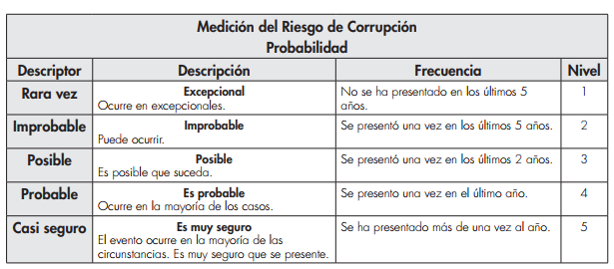 Es la oportunidad de ocurrencia de un evento de riesgo. Se mide según la frecuencia (número de veces en que se ha presentado el riesgo en un período determinado) o por la factibilidad (factores internos o externos que pueden determinar que el riesgo se presente). Se hace necesario el análisis de diferente fuentes como registros historicos, Informes, PQRS, hallazgos de los entes de control, memoria institucional de los funcionarios.
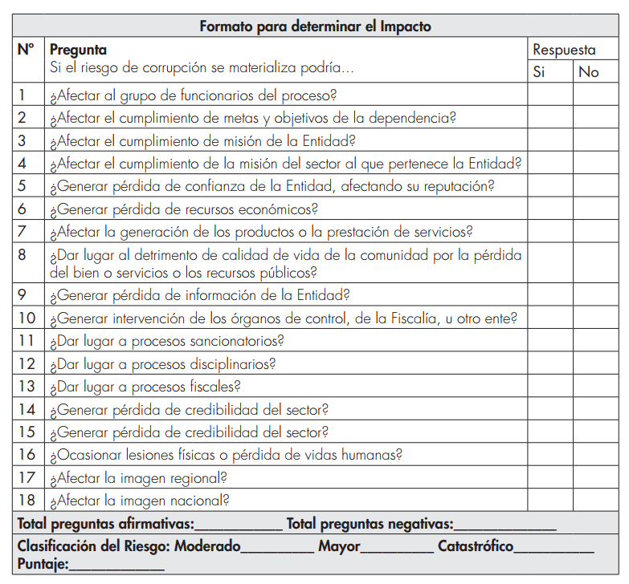
 | IMPACTO | Son las consecuencias o efectos que puede generar la materialización del riesgo en la entidad. Para determinar el impacto se adjunta la siguiente encuesta que ayudará para una correcta determinación de esta variable (Se tres formatos de encuenta, dejela como parte de las evidencias del mapa). Despues de determinar el número de respuestas afirmativas y cruzarlo con la tabla de calificación del riesgo de Impacto se debe seleccionar la opción.

 | ZONA DE RIESGO | El instrumento está formulado para realizar el cruce entre los valores de las variables de Probabilidad e Impacto. Esta zona se llama zona de Riesgo Inherente y arroja en su calculo una zona de riesgo que es la que hay que trabajar con el fin de bajarla. Esta información se diligencia de manera automática usando los valores que se ingresen en los campos Probabilidad e Impacto, campos previamente diligenciados.
CONTROL | Redactar de forma clara y consisa la forma en la que se ejerce el control en el proceso, para esto relacionar los instrumentos existentes (Manuales, formatos, procedimientos, intructivos), los cargos de las personas que relizan el control, los aplicativos si se cuenta con ellos, entre otros dependiendo de cada caso en particular.
CONTROLES (Preguntas de la existencia de controles) | Se establecen siete preguntas con el fin de determinar que controles se aplican a cada uno de los procesos que sean analizados. A continuación se establece una casilla con las opciones de respuesta SI/NO que se debe responder para cada una de las siete preguntas relacionadas.
RIESGO RESIDUAL | AFECTA | ¿El control previene la materialización del riesgo (afecta probabilidad) ¿El control permite enfrentar la situación en caso de materialización (afecta impacto)? Se debe definir después de hacer análisis del proceso y sus controles si la existencia o falta de los mismos puede afectar la probabilidad o el impacto. En esta celda solo se debe seleccionar en la lista desplegable Impacto o Probabilidad, el instrumento está formulado para calcular autimanticamente la zona de riesgo residual en la que se clasifica el riesgo y que es con la que hay que definir que acciones se deben implementar para llevar los riesgos identificados a ZONA DE RIESGO BAJO, zona de riesgo que nos indica que en caso de que el riesgo se materilice el instituto es capaz de asumir el impacto ya que su incidencia será minima.
ACCIONES DE CONTINGENCIA | Relacionar las acciones estratégicas y operativas que ayudarán a controlar el impacto del riesgo en caso de su materilización. Esto puede suceder en el caso de que los controles establecidos fallen y se deba actuar de manera urgente con el fin de evitar situaciones de emergencia y a minimizar sus consecuencias negativas.
ACCIONES ASOCIADAS AL CONTROL | PERIODO DE EJECUCIÒN | Se debe definir el periodo de tiempo en el cual se van a implementar las acciones que se llevarán a cabo para controlar y llevar a ZONA DE RIESGO BAJA los riesgos identificados.
 | ACCIONES | Se deben identificar las acciones que se llevarán a cabo para llevar los riesgos identificados a ZONA DE RIESGO BAJA. Estas acciones son tendientes a crear o fortalecer los controles existentes. Se sugiere revisar las 7 preguntas referentes a los controles como guia para identificar falencias en los intrumentos, frecuencias entre otras.
 | REGISTRO | Se deben registrar las evidencias de las acciones ejecutadas, es decir actas, avances en los documentos, entre otros que se consideren para este fin.
MONITOREO Y REVISIÓN (SEGUIMIENTO) | FECHA | Se debe registrar las fechas en las que se realizan las acciones de seguimiento.
 | ACCIONES | Se deben nombrar las acciones que se realizán para avanzar en el fortalecimiento de los controles, es decir, reunión con el areá…, avance en el documento…, oficialización del procedimiento… (dependiendo de las acciones asociadas al control que se hayan determinado)
 | RESPONSABLE | Nombrar el cargo de la persona que lideró el avance de la acción.
 | INDICADOR | se deben definir los elementos con lo cuales se medirá el avance de la ejecución.
DESCRIPCIÓN DE CAMBIOS | En esta celda se debe relacionar los cambios en la información del Mapa de Riesgos. Deben estar incluidas la fecha de la formulación y las fechas de los seguimientos. Adicionalmente si se presentan cambios en la formulación tambien deben estar relacionadas en este campo.
REVISION Y APROBACIÓN | Se deben relacionar los nombres y los cargos de las personas que intervienen en el proceso de la construcción y seguimiento de los Mapas de Riesgos, es decir, del área quien los elabora, quien lo revisa, del lider del proceso y la persona que realiza el acompañamiento bien sea de la oficina Asesora de Planeación o de la oficina de Control Interno.
OFICIALIZACIÓN | Para la oficialización de la formulación del Mapa de Riesgos de Corrupción es necesario que posterior a la aprobación por parte del líder del proceso se envié a traves de su correo oficial, o de un correo aprobado por el lider del proceso al correo planeacion@idipron.gov.co junto con el respectivo memorando sin firmar (para evitar impresión del documento). Para los seguimientos se deben adjuntar al correo de Control Interno las evidencias pertinentes a los avances que para el periodo se halla realizado a traves de su correo oficial, o de un correo aprobado por el lider del proceso al correo controlinterno@idipron.gov.co junto con el respectivo memorando sin firmar (para evitar impresión del documento).

